JS控制table数据过长
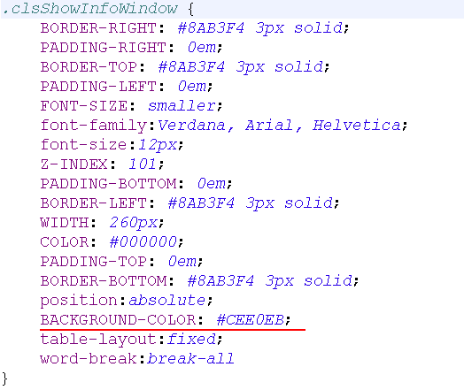
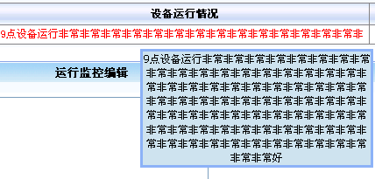

如果数据显示不下，显示其中的一部分数据，其他数据通过鼠标的选择，显示全部
支持：
<div>：控制数据的隐藏和显示

 | 使用：
第一步

第二步

第三步

 |  | showText.css

JS控制文本域输入字符串的大小
JS控制文本域输入字符串的大小
* 防止输入的字符串过大，超过数据库表字段的最大限制，报错

第一步：

第二步

只对文本域有效

大数据进行“截串存取”思想
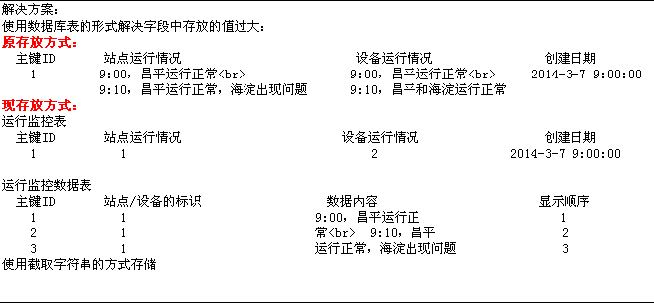

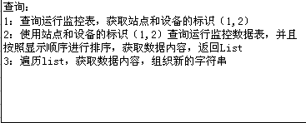
1：大文本字段Bolb和Clob（流）
2：截串存取（设计理念）

